Masterkey 설명
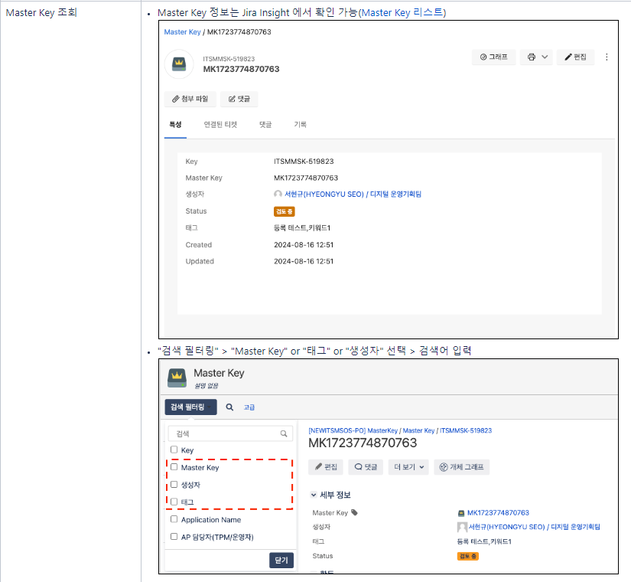
https://wiki-digit.amorepacific.com/display/ITGUIDEPTNR/2.+Master+Key

IT-Helpdesk 사이트 화면 안내
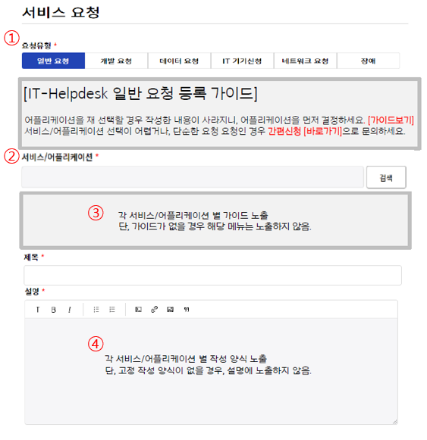

No. | 명칭 | 설명
① | 요청유형 | 요청 유형, 각 유형 별로 요청 불가 옵션 선택 가능
② | 서비스/어플리케이션 | 태그 값을 통해 검색 키워드 제공 / 법인 별 어플리케이션/서비스 검색 설정 가능
③ | 작성 가이드 | 서비스/어플리케이션에 대한 안내 또는 템플릿 작성 안내 필요 시 입력
④ | 작성 양식 | 요청 유형(일반/데이터/개발) 별로 작성 양식(템플릿)이 필요할 경우 입력

